KI-B3_Schlag-die-Roboter
KI-B3 Schlag die Roboter

Bild | Material | Seite | Lizenz | Quelle

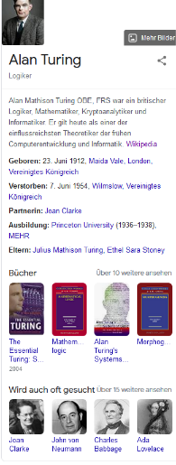 | KI-B3.0 | 5 |  | Screenshot von Google

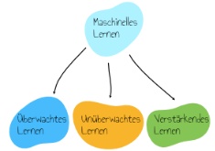 | KI-B3.0 | 6 |  | selbst gezeichnet

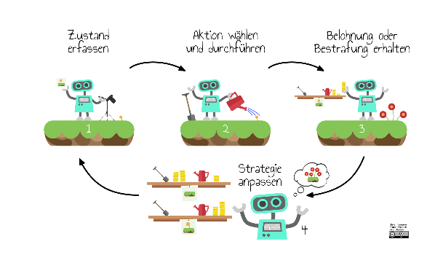 | KI-B3.0 | 7-8 | CC-BY | alle Bilder diesen Typs: selbst gezeichnet

 | KI-B3.0 | 12 | CC0 Public Domain | https://publicdomainvectors.org/de/kostenlose-vektorgrafiken/Affe-Emoji-Bild/63455.html

 | KI-B3.0 | 12 | CC0 Public Domain | https://en.wikipedia.org/wiki/Reinforcement_learning#/media/File:Reinforcement_learning_diagram.svg

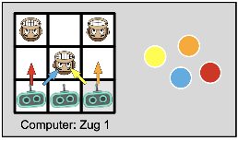 | KI-B3.0 | 13 | FU | selbst erstellt aus CC0 Grafiken (Stefan Seegerer)

 | KI-B3.0 | 13 | FU | dito (Stefan Seegerer)

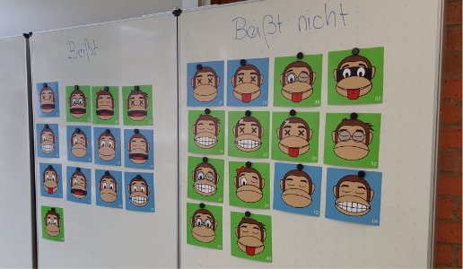 | KI-B3.0 | 20 | FU | Eigenes Photo von Stefan Seegerer (dürfen wir verwenden)

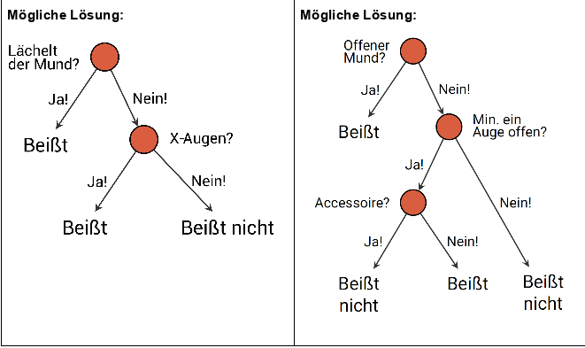 | KI-B3.0 | 21 | CC-BY-SA-NC | selbt erstellt (Stefan Seegerer, Annabel Lindner)

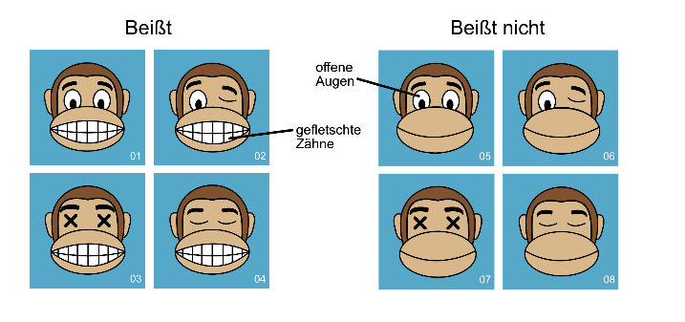 | KI-B3.0 | 22 | FU | selbst gezeichnet (Stefan Seegerer)

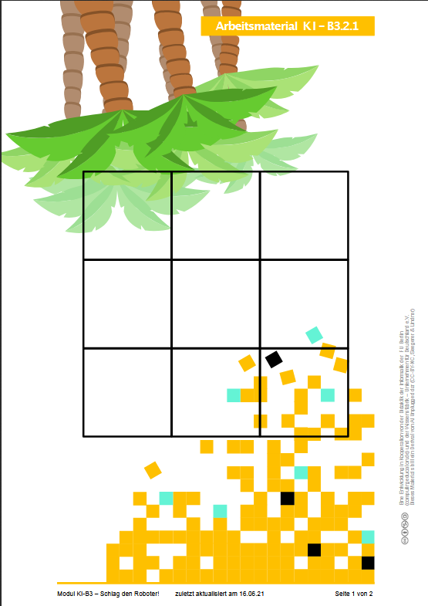 | KI-B3.2.1 |  | FU | Palmen: selbst gemal Pixel: selbst gemal

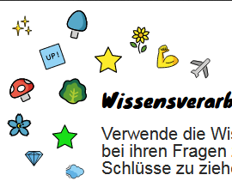 | KI-B3.3 |  |  | Icons?

 | KI-B3.3 |  | FU | selbst gemalt

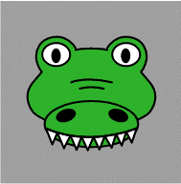 | KI-B3.4.1 |  | FU | selbst gezeichnet von Stefan Seegerer

alle Äffchen in | KI-B3.4.1 |  |  | https://publicdomainvectors.org/de/kostenlose-vektorgrafiken/Affe-Emoji-Bild/63455.html

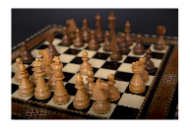 | KI-B3.2.4 |  | CC0 | Pixabay

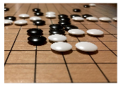 | KI-B3.2.4 |  | CC0 | Pixabay

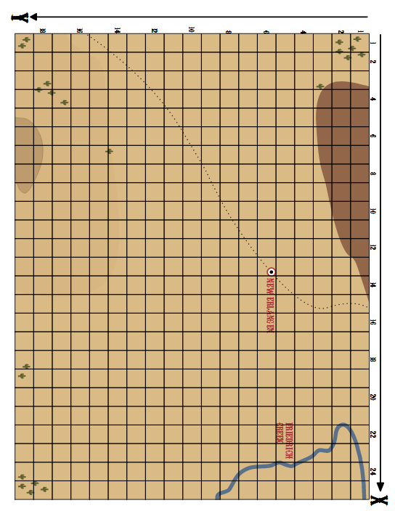 | KI-B3.5a |  | FU | Selbst gezeichnet

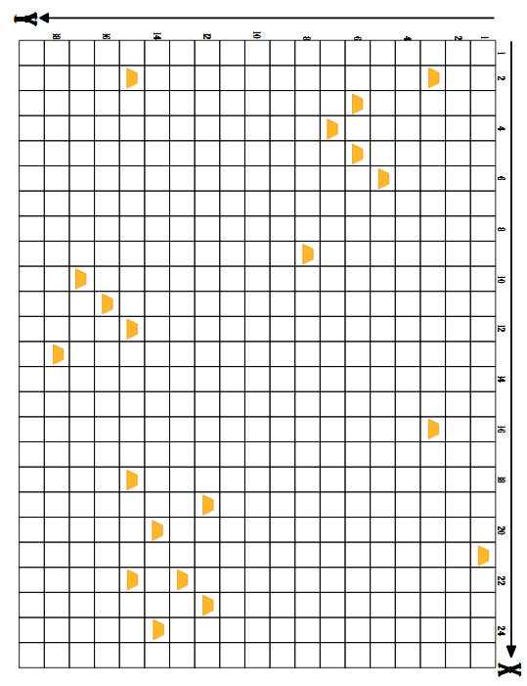 | KI-B3.5a |  | FU | Selbst gezeichnet

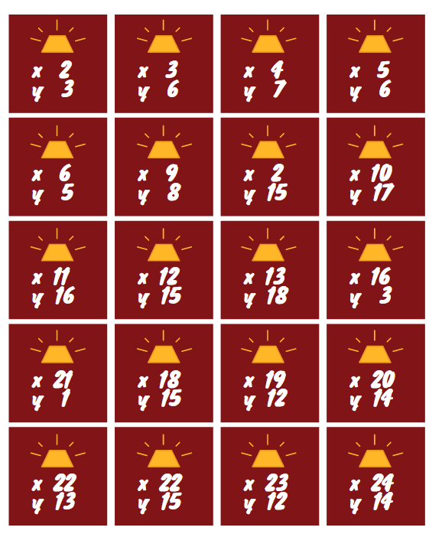 | KI-B3.5a |  | FU | Selbst gezeichnet

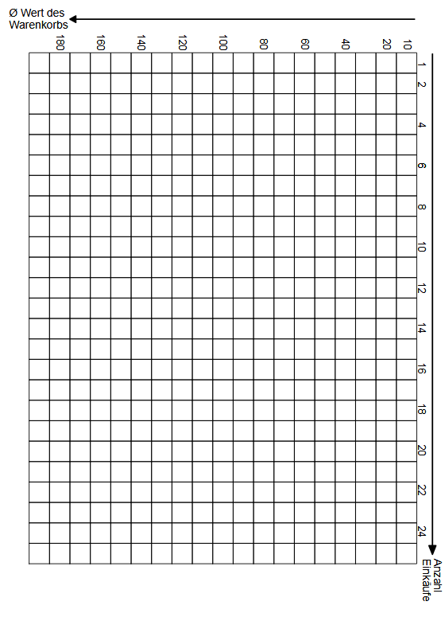 | KI-B3.5b |  | FU | Selbst gezeichnet

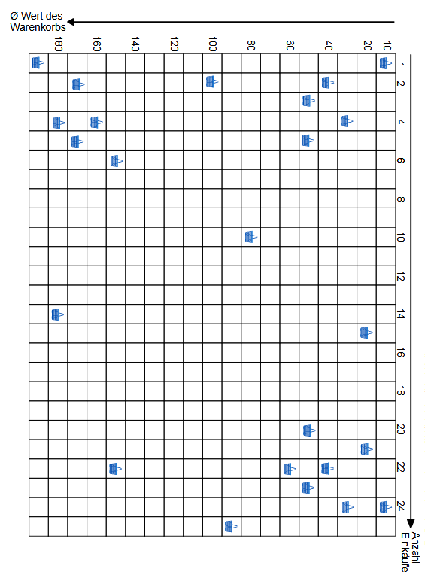 | KI-B3.5b |  | FU | Selbst gezeichnet

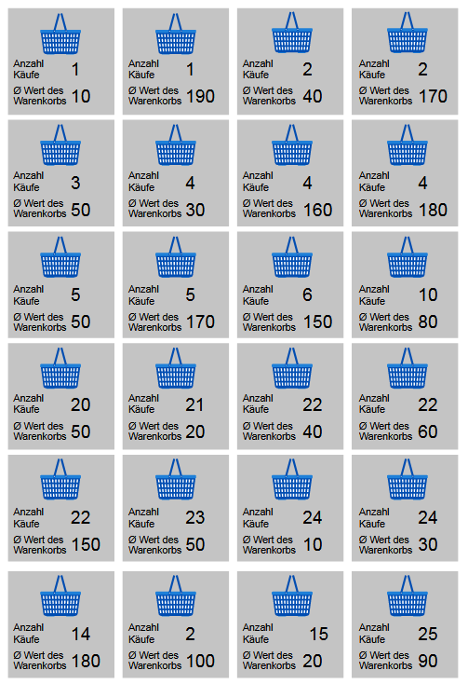 | KI-B3.5b |  | FU | Selbst gezeichnet

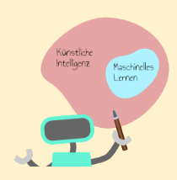 | KI-B3.6 |  | FU | Roboter is CC0, s.o.

KI-B4_Von-Daten-und-Bäumen
Bild | Material | Seite | Lizenz | Quelle

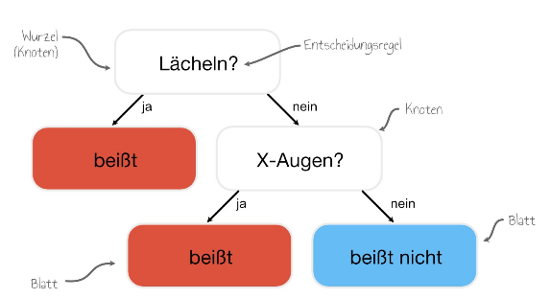 | KI-B4.0 | 6 |  | Grafik: Eigenarbeit Autoren

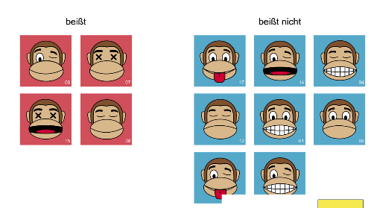 | KI-B4.0 | 6 |  | Äffchen: https://publicdomainvectors.org/de/kostenlose-vektorgrafiken/Affe-Emoji-Bild/63455.html Grafik: Eigenarbeit Autoren

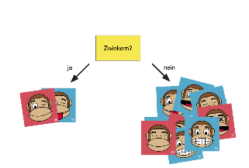 | KI-B4.0 | 7 |  | Äffchen: https://publicdomainvectors.org/de/kostenlose-vektorgrafiken/Affe-Emoji-Bild/63455.html Grafik: Eigenarbeit der Autoren

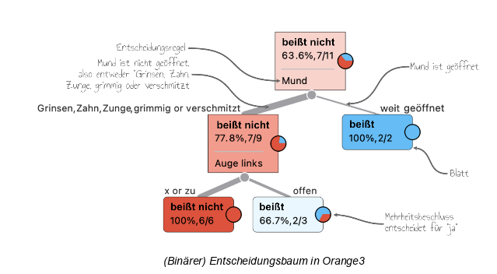 | KI-B4.0 | 8 | Screenshot Orange 3 mit Ergänzungen | Grafik: Eigenarbeit der Autoren

 | KI-B4.0 | 9 |  | Grafik: Eigenarbeit der Autoren

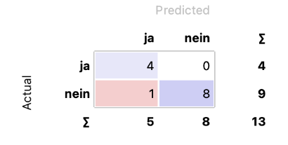 | KI-B4.0 | 9 |  | Screenshot Orange 3

 | KI-B4.0, alle Grafiken | 10 |  | Grafik: Eigenarbeit der Autoren

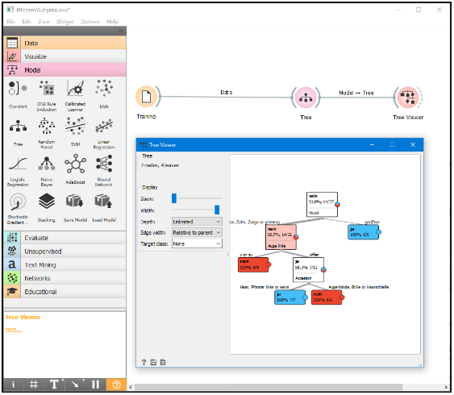 | KI-B4.0 | 14 |  | Screenshot Orange 3, (Lizenz s.u.) Entscheidungsbaum bearbeitet von den Autoren für bessere Lesbarkeit

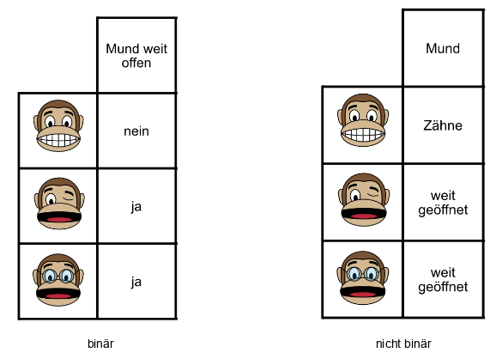 | KI-B4.0 | 20 |  | Äffchen: https://publicdomainvectors.org/de/kostenlose-vektorgrafiken/Affe-Emoji-Bild/63455.html Grafik: Eigenarbeit Autoren

 | KI-B4.1.2a |  |  | Äffchen: https://publicdomainvectors.org/de/kostenlose-vektorgrafiken/Affe-Emoji-Bild/63455.html Grafik: Eigenarbeit Autoren

 | KI-B4.1.2a |  |  | Äffchen: https://publicdomainvectors.org/de/kostenlose-vektorgrafiken/Affe-Emoji-Bild/63455.html Grafik: Eigenarbeit Autoren

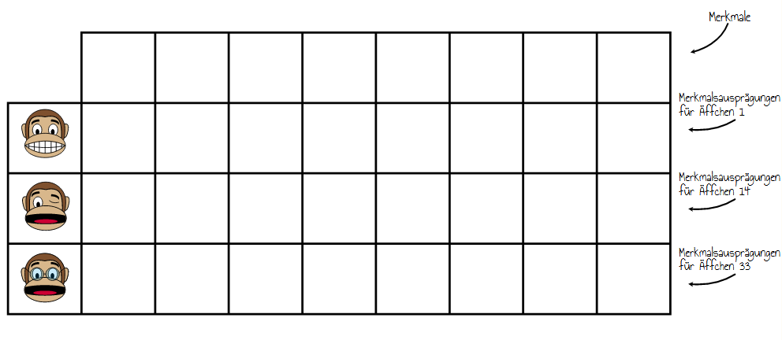 | KI-B4.2.1 |  |  | Äffchen: https://publicdomainvectors.org/de/kostenlose-vektorgrafiken/Affe-Emoji-Bild/63455.html Grafik: Eigenarbeit Autoren

alles Screenshots von Orange | KI-B4.2.2a |  | CC BY-SA 4.0 | Screenshots: Orange, Data Mining Fruitful & Fun, https://orange.biolab.si/

alles Screenshots von Orange | KI-B4.2.2b |  | CC BY-SA 4.0 | Screenshots: Orange, Data Mining Fruitful & Fun, https://orange.biolab.si/

Grafiken | KI-B4.2.4 |  | CC BY-SA 4.0 | Screenshots: Orange, Data Mining Fruitful & Fun, https://orange.biolab.si/

alle Grafiken Screenshots von Orange | KI-B4.2.5 |  | CC BY-SA 4.0 | Screenshots: Orange, Data Mining Fruitful & Fun, https://orange.biolab.si/

KI-A1_Schlag-die-Roboter
Bild | Material | Seite | Lizenz | Quelle

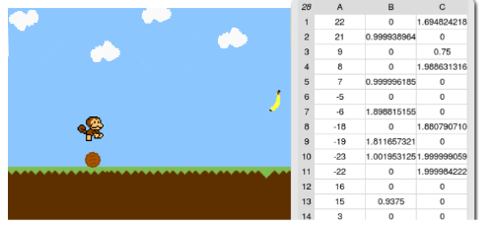 | KI-A1.0 | 5 |  | Screenshot Snap!

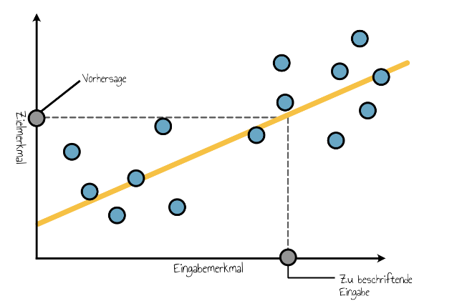 | KI-A1.0 | 6 | FU | Grafik: Eigenarbeit Autoren

 | KI-A1.0 | 9 | FU | Grafik: Eigenarbeit Autoren

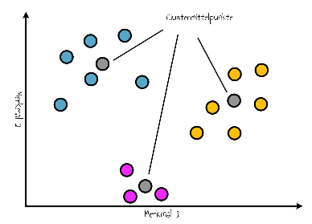 | KI-A1.0 | 9 | FU | Grafik: Eigenarbeit Autoren

 | KI-A1.0 | 10 | FU | Grafik: Eigenarbeit Autoren

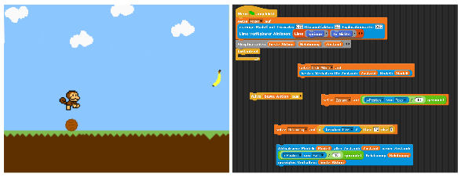 | KI-A1.0 | 13 |  | Screenshot Snap!

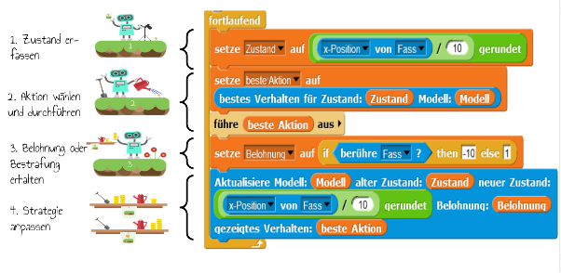 | KI-A1.0 | 13 | FU | Screenshot Snap! Roboter-Grafik: Eigenarbeit Autoren, bzw. CC0 Lizenz, siehe KI-B3

Sonstige Screenshots | KI-A1.0 | 14-24 |  | Screenshot Snap!

Hilfekarten | KI-A1.1.2 |  | CC-BY-SA-NC | Seegerer, Michaeli, Jatzlau

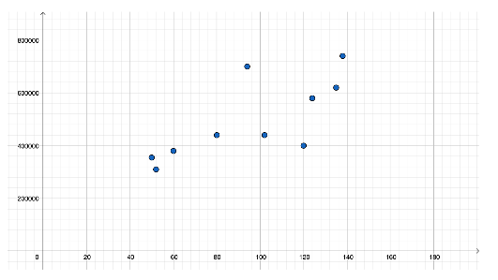 | KI-A1.2 | 2 |  | Screenshot GeoGebra

Sonstige Arbeitsmaterialien, Grafik aus KI-B3 & Screenshots von Snap!

